接地高压噪音测试
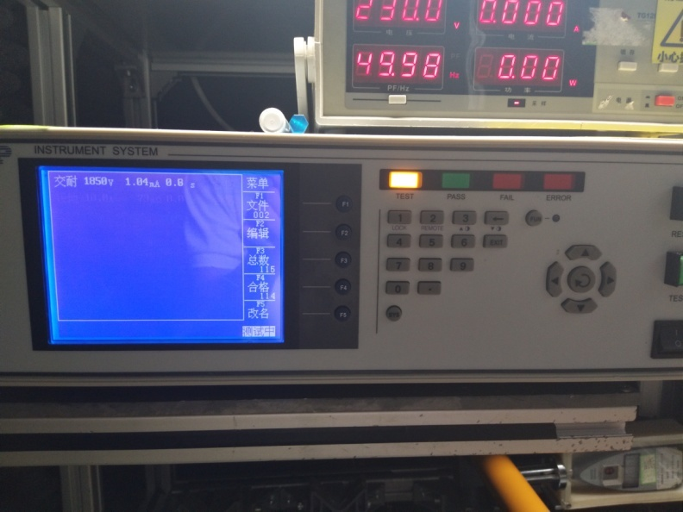
1.电机放入治具
2.噪音、低压测试电源线接线
3.低压测试电机吸合
4.检查杂音
DOOYA 作业指导书JS-9-1.146 C/00
适用类型：S、M、Q型电机 | 制程站别：接地、高压、噪音测试 | 人数：1 | 标准工时： | 日期：2017/9/6
作业步骤：

5.测试噪音
按图示琴键线序将电源线从左到右按右边接线线序进行接线
噪音、低压测试接线琴键夹
6.高压、接地测试电源线接线
开关打到低压测试吸合，在打正反转，测试电机是否正常吸合转动，正反转各测试3次，正常吸合OK,否则NG
7.高压、接地测试
开关打到高压，电机减速端靠近耳朵处听有无杂音，正反转都要检查
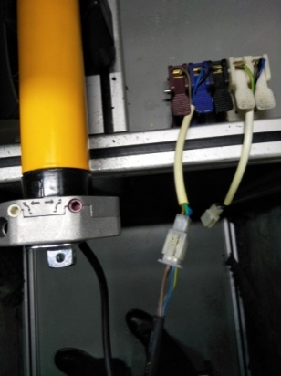 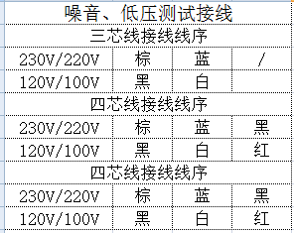 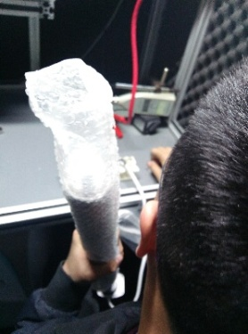

分贝仪距离电机减速端5CM处测噪音值，正反转各测1次
5cm
★电机不能反转
★测试时，噪音房窗户必须关闭
按图示琴键线序将电源线从左到右按右边接线线序进行接线
高压、接地测试接线琴键夹
测试枪头部金属部分触碰销子或接地螺丝及驱动头螺丝处，然后按下测试枪按钮，测试枪指示灯亮，开始测试
放大
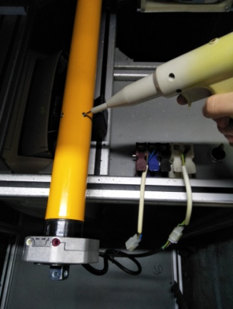 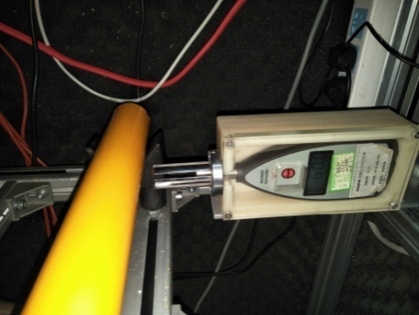 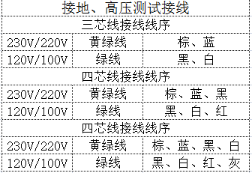 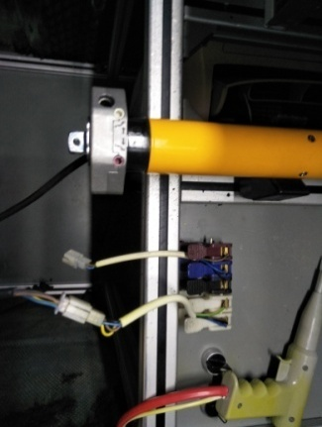

测试中，“TEST”黄色指示灯亮
测试结束，测试合格时，“PASS”绿色指示灯亮
测试结束，测试不合格时，“FAIL”红色指示灯亮，并伴有警报声音
★测试不合格时设备红色指示灯亮，并伴有警报声音，按下“RESET”键重置设备
RESET键

